大廳
排序 | 注意事項 | 說明
1 | 如何建立篩選器
2 | 價格資訊 | 基準價格 = 0.5星時的基準價格 變異作物 = 3倍基準價格 7星 = 3倍基準價格 品牌化 = 3倍基準價格 最高 3^3=27倍基準價格
3 | 註解 | 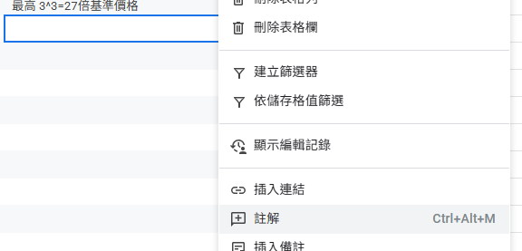 有任何需要修正或補充的資訊歡迎使用註解讓我知道
 | 果樹 | 果樹成熟前 肥料+品質 果樹成熟後 (限當季作物)肥料+收穫數量

